График производства
Дата заказа на производство | Заказ на производство | Номер заказа на производство | Контагент | Автор | Вид КП | Логотип | Группа горючести | Цвет КП | Ширина КП | Длина КП | Толщина КП | Толщина ВС | Партия | Количество по заказу | Выполнено | Осталось | План кол-во | План очередность | Выбор в документ производства | Комментарий диспетчера | Скорость линии
Дата создания документа | Ссылка на заказ | Номер документа | Наименование покупателя из заказа клиента | Автор документа "Заказ на производство" | Дополнительный реквизит из карточки номенклатуры "Вид КП" | Дополнительный реквизит из карточки номенклатуры "Логотип" | Дополнительный реквизит из карточки номенклатуры "Группа Горючести" | Характеристика номенклатуры | Дополнительный реквизит из карточки номенклатуры "Ширина КП" | Дополнительный реквизит из карточки номенклатуры "Длина КП" | Дополнительный реквизит из карточки номенклатуры "Толщина КП" | Дополнительный реквизит из карточки номенклатуры "Толщина ВС" | Вводится вручную. После введения заполняется в документе заказ клиента, заказ на производство и переносится в документ "Производство." | Из столбца документа заказ на производство "Количесво". Важно: чтобы отборажалось в шт (листах). (Основная единица измерения номенклатуры - м2., альтернативная - листы). | Суммируется количество в шт. (в листах) по проведенным документам "Производство" | Сумма=Количество по заказу - Выполнено | Вводится вручную в шт. (листах) | Вводится вручную путем введения порядкового номера, в числовом порядке от 1 до 1 000. Или группируем строки вручную и программа присваивает позиции номер в столбце "План очерёдность" в соответствии с номером в столбце "Порядковый номер" | Галкой выбираюся позиции, по которым нужно сформировать заявку на производство. | Вводится вручную и отражается в документе "Производство", в табличной части напротив данной позиции. | Считается по формуле: (S листа * Кол-во листов / Ширина КП) / Скорость линии, пм/мин = Кол-во минут, требуемой для производства позиции

Фильтр поикса:

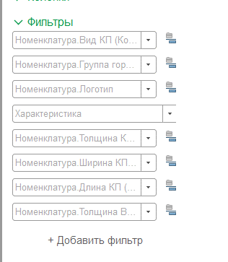

 |  |  |  | Горючесть | Толщина КП | Скорость, м2/мин
 |  |  |  | Г1 | 3 | 2.20 | Скорость линии 2 вариант: Если можно использовать значение ширины как число, то можно оставить в таблице только группу горючести и толщину КП, тогда таблица и формула будут следующими:
 |  |  |  | Г1 | 4 | 2.00
 |  |  |  | Г4 | 1 | 3.20
 |  |  |  | Г4 | 1.5 | 3.20
 |  |  |  | Г4 | 2 | 3.20
 |  |  |  | Г4 | 3 | 2.40
 |  |  |  | Г4 | 4 | 2.20

 |  |  |  | Формула для вычисления времени выпуска позиции

 |  |  |  | (S листа * Кол-во листов / Ширина КП) / Скорость линии, пм/мин = Кол-во минут, требуемой для производства позиции

